Convenciones
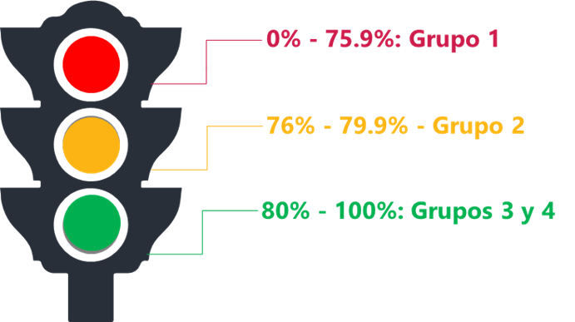
Mapa de las políticas de desempeño según los resultados en FURAG Grupo 1: Políticas de desempeño que requieren intervención, es decir, que deben tener una planeación, seguimiento y evaluación extraordinario desde el Comité de Gestión y Desempeño Sectorial. Su puntaje es menor a 75 puntos. Grupo 2: Políticas de desempeño que requieren apalancamiento, es decir, políticas que deben movilizarse a través de acciones que se formulen y articulen desde las políticas de desempeño con mejores resultados en la medición, con el apoyo focalizado de las entidades líderes y con el soporte de estrategias sectoriales. Su puntaje está entre 76 y 79 puntos. Grupo 3: Políticas de desempeño que deben apalancar a las demás, es decir, políticas que por los resultados de las mediciones evidencian buenas prácticas que pueden transferirse y/o articularse con otras políticas más rezagadas de la misma dimensión o de dimensiones afines, para impulsar su desarrollo. Su puntaje está entre 80 y 90 puntos. Grupo 4: Políticas de desempeño maduras, es decir, políticas que han sostenido resultados en mínimo tres mediciones por encima de 90 puntos o que en alguna de las mediciones del cuatrienio 2018-2022 obtenga un puntaje superior a 95.

